Sheet1
 | 进程级 |  |  | 系统级 |  |  | 系统级

 | 进程表项 |  |  |  |  |  | i-node表
 |  |  |  | 文件表项 |  | 文件类型 | 文件锁 | 。。。
 |  |  | 0 | 打开文件时所使用的状态标志（即，open()的 flags 参数） |  |  |  |  | i 节点所维护的信息如下所示。
 | fd 标志 | 文件指针 |  | 当前文件偏移量（调用 read()和 write()时更新，或使用 lseek()直接修改 | 224 |  |  |  | 1 文件类型（比如，常规文件、目录、符号链接，以及字符设备等）。
fd 0 |  |  |  | 文件访问模式（如调用 open()时所设置的只读模式、只写模式或读写模式） |  |  |  |  | 2 文件属主（亦称用户 ID 或 UID）。
fd 1 |  |  |  | 与信号驱动 I/O 相关的设置 |  |  |  |  | 3 文件属组（亦称为组 ID 或 GID）。
fd 2 |  |  |  | 对该文件 i-node 对象的引用 |  |  |  |  | 4 3类用户的访问权限：属主（有时也称为用户）、属组以及其他用户（属主和属组用户
 | 。。。 |  |  |  | 1976 |  |  |  | 之外的用户）。详情请见 15.4 节。
 |  |  |  |  |  |  |  |  | 5 3 个时间戳：对文件的最后访问时间（ls –lu 所显示的时间）、对文件的最后修改时间
 |  |  |  | 文件表项 |  |  |  |  | （也是 ls –l 所默认显示的时间），以及文件状态的最后改变时间（ls –lc 所显示的最后
 |  |  | 23 | 打开文件时所使用的状态标志（即，open()的 flags 参数） |  |  |  |  | 改变 i 节点信息的时间）。值得注意的是，与其他 UNIX 实现一样，大多数 Linux 文件
 |  |  |  | 当前文件偏移量（调用 read()和 write()时更新，或使用 lseek()直接修改 |  |  |  |  | 系统不会记录文件的创建时间。
 |  |  |  | 文件访问模式（如调用 open()时所设置的只读模式、只写模式或读写模式） |  |  |  |  | 6 指向文件的硬链接数量。
 |  |  |  | 与信号驱动 I/O 相关的设置 | 5139 |  |  |  | 7 文件的大小，以字节为单位。
 |  |  |  | 对该文件 i-node 对象的引用 |  |  |  |  | 8 实际分配给文件的块数量，以 512 字节块为单位。这一数字可能不会简单等同于文件
 |  |  |  |  |  |  |  |  | 的字节大小，因为考虑文件中包含空洞（请参见 4.7 节）的情形，分配给文件的块数
 |  |  |  |  |  |  |  |  | 可能会低于根据文件正常大小（以字节为单位）所计算出的块数。
 |  |  |  |  |  |  |  |  | 9 指向文件数据块的指针。
内核使用3种数据结构表示打开文件，他们决定了在文件共享方面一个进程对另一个进程的影响。
1 每个进程在进程表中都有一个记录项，记录项包含一张打开文件描述符表，与每个文件描述符相关联的是：
 | a: 文件描述符标志，close_on_exec
 | b: 纸箱一个文件表项的指针

2 内核对所有打开的文件维护一个系统级的描述表，也称为打开文件表，表中各条目存储了打开文件的信息

3 每个文件系统都会为驻留其上的所有文件建立一个 i-node 表
3.1 文件类型（例如，常规文件、套接字或 FIFO）和访问权限。
3.2 一个指针，指向该文件所持有的锁的列表。
3.3 文件的各种属性，包括文件大小以及与不同类型操作相关的时间戳。

此处将忽略 i-node 在磁盘和内存中的表示差异。磁盘上的 i-node 记录了文件的固有属
性，诸如：文件类型、访问权限和时间戳。访问一个文件时，会在内存中为 i-node 创建一
个副本，其中记录了引用该 i-node 的打开文件句柄数量以及该 i-node 所在设备的主、从设
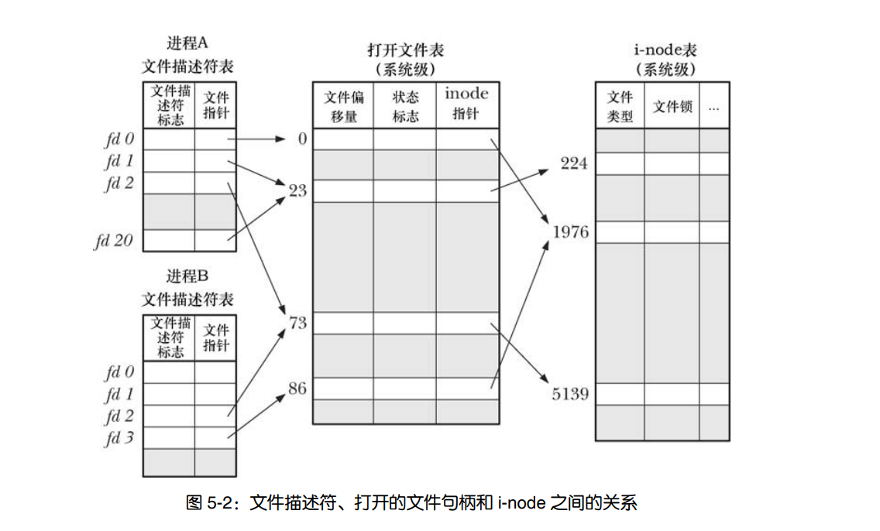
备号，还包括一些打开文件时与文件相关的临时属性，例如：文件锁

